Lakosság-Terület
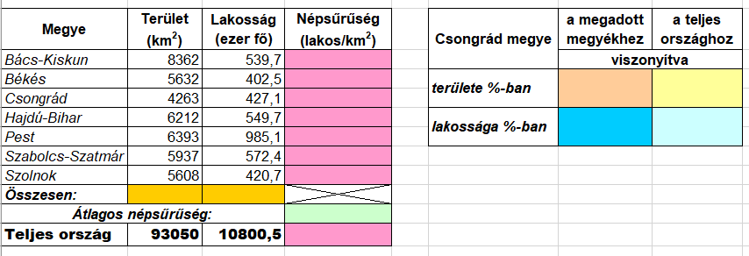
Az alábbi táblázat néhány megyére vonatkozóan tartalmaz adatokat.
Határozza meg képletek segítségével a háttérszínnel jelölt cellák értékét!

